data
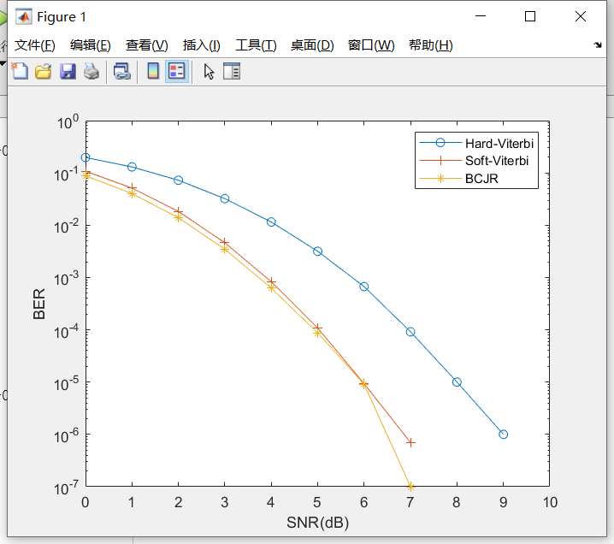
 | 0 | 1 | 2 | 3 | 4 | 5 | 6 | 7 | 8 | 9
Hard-Viterbi | 1.97E-01 | 1.30E-01 | 7.24E-02 | 3.22E-02 | 1.15E-02 | 3.17E-03 | 6.70E-04 | 9.15E-05 | 1.00E-05 | 1.00E-06
Soft-Viterbi | 1.08E-01 | 5.12E-02 | 1.83E-02 | 4.62E-03 | 8.31E-04 | 1.08E-04 | 9.30E-06 | 7.00E-07 | 0 | 0
BCJR | 8.80E-02 | 4.03E-02 | 1.39E-02 | 3.48E-03 | 6.26E-04 | 8.71E-05 | 9.10E-06 | 1.00E-07 | 0 | 0

original picture
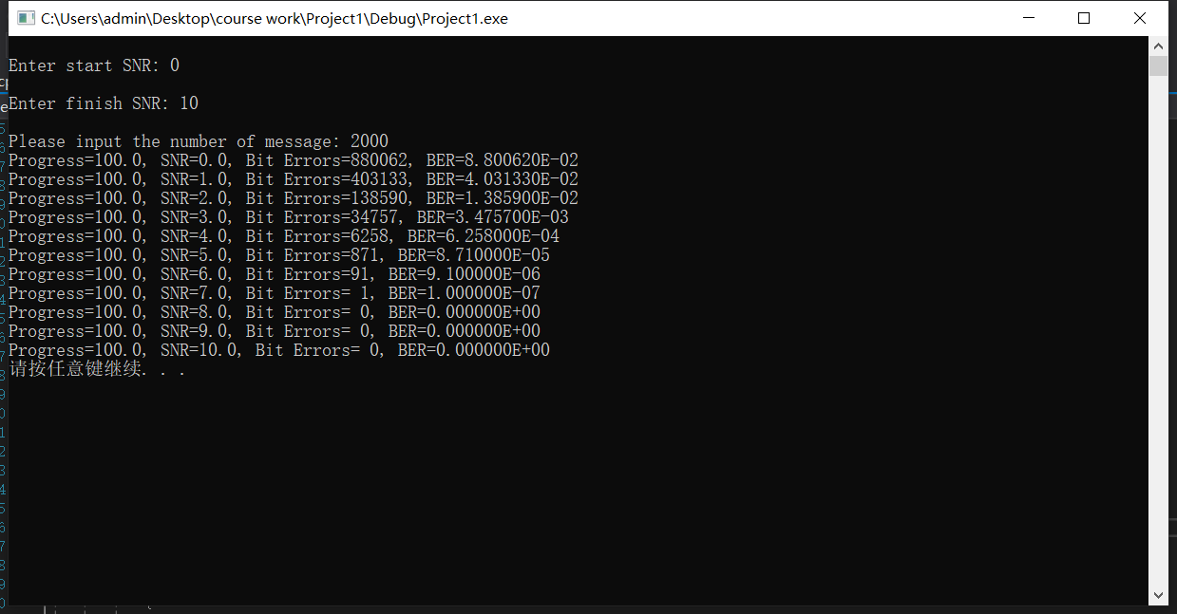
Hard-Viterbi | Soft-Viterbi

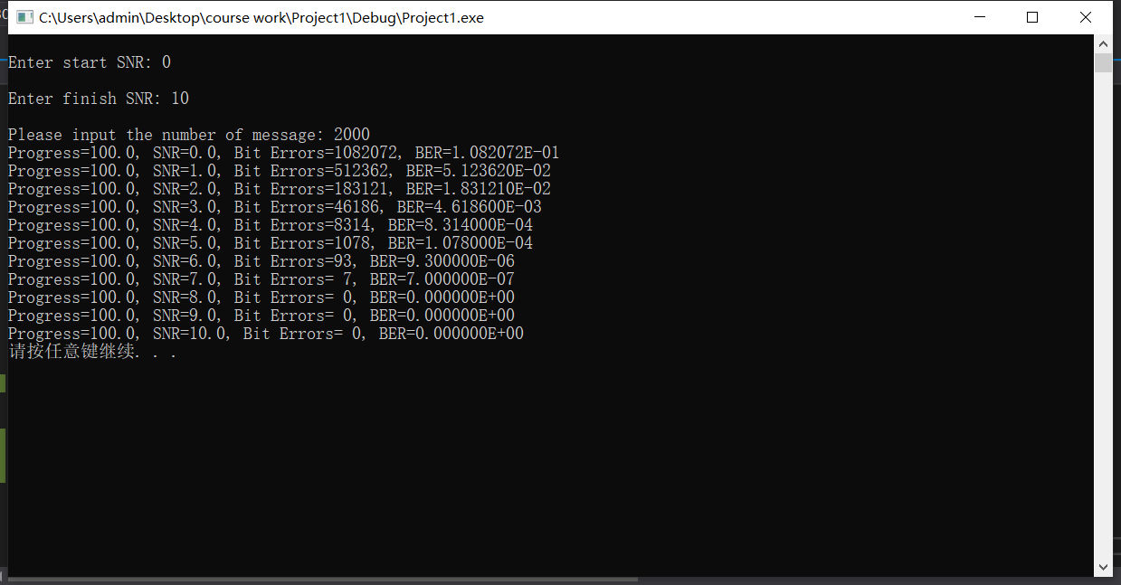

BCJR

